Interaktivní obrazovky
Rozpočet

Číslo | Popis | Specifikace (parametry) | Cena ks bez DPH | Počet ks | Cena bez DPH | DPH 21% | Cena vč. DPH
 |  | Interaktivní dotyková obrazovka
1 | Interaktivní dotyková obrazovka 86" | • Displej: úhlopříčka 86", rozlišení 3840×2160 (UHD 4K), typ podsvícení Direct LED, jas 450 cd/m², statický kontrast 4000:1, dynamický kontrast 7000:1, úhel pohledu 178°, doba odezvy 6 ms, životnost min. 50 000 h • Zvuk: 2× reproduktor 18 W, 2× subwoofer 8 W • Sklo/povrch: tvrzené antireflexní sklo, odolné proti otiskům prstů, tvrdost min. 7H, tvrdost tužky min. 9H • Dotyk: až 32 bodů (Android), až 50 bodů (Windows), multidotyk 40 prstů, 2× pasivní infračervené pero v dodávce • Konektivita – vstupy: 4× HDMI 2.0, 1× DisplayPort, 1× audio 3,5 mm, 1× USB-A (servisní), 4× USB-A 3.0, 1× RS232, 1× RJ45, 2× USB-C, 1× OPS slot • Konektivita – výstupy: 1× HDMI 2.0, 1× S/PDIF, 1× audio 3,5 mm, 2× USB-B (interaktivní), 1× RJ45 • Bezdrátová konektivita: Wi-Fi 802.11 a/b/g/n/ac/ax (2,4 a 5 GHz) • Systém: Android 13, osmijádrový procesor, RAM 8 GB, úložiště 64 GB • Kompatibilita: Windows 11/10/8/7/XP, Linux, Mac (1 dotykový bod), Android, Chrome • Další vybavení: NFC čtečka, senzory (CO₂, PM2.5, teplota, vlhkost, přítomnost osob), automatické přepnutí do pohotovostního režimu, spuštění Whiteboard zvednutím pera, certifikace Google EDLA • Záruka: min. 5 let | 0.00 Kč | 18 | 0.00 Kč | 0.00 Kč | 0.00 Kč
2 | Online správa interaktivní dotykové obrazovky | • Licence na 5 let, platí pro všechna dodaná zařízení, aktivace nejpozději při uvedení do provozu • Centrální správa: jednotná platforma pro všechna zařízení • Vzdálený přístup: nastavení, konfigurace, aktualizace SW bez fyzického zásahu • Monitoring 24/7: stav zařízení (teplota, ventilátor, připojení) • Upozornění: automatické hlášení chyb, poruch, kritických stavů • Ovládání na dálku: zap/vyp, restart, přepínání vstupů, hlasitost, režimy zobrazení • Plánování: naplánované akce (zapnutí, vypnutí, přepnutí vstupu) • Distribuce obsahu: nouzová hlášení, multimédia, oznámení • Úspora energie: plánované vypnutí, snížení provozních nákladů • Bezpečnost: více administrátorů s různými právy • Historie a analýzy: uchování historie provozu, příkazů, aktualizací | 0.00 Kč | 1 | 0.00 Kč | 0.00 Kč | 0.00 Kč
3 | 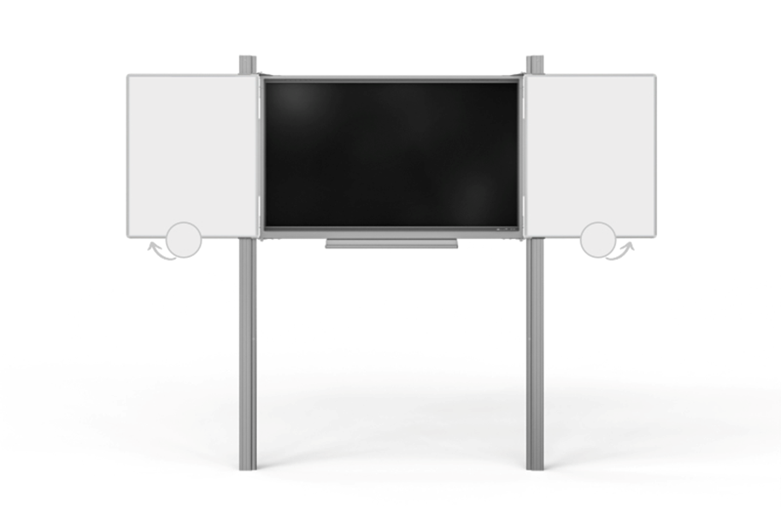 Zvedací systém (pylonový) | • Účel: montáž interaktivního displeje 86" a keramické tabule, snadná manipulace, stabilita, estetický vzhled • Typ: pylonový systém s dvojitými pylony • Materiál: hliníková slitina s povrchovou úpravou proti poškrábání a korozi • Výška: 320 cm (s možností +20/30 cm) • Nosnost: min. 100 kg, pro displeje 86" • Součásti: hliníková polička 107 cm, keramická tabule jako kryt, magnetická křídla 2× 100×120 cm (bílý povrch na fix), celková plocha 4×1,2 m² • Kompatibilita: se sestavami z poptávky • Normy: bezpečnostní a kvalitativní pro školy a veřejné prostory • Záruka: min. 5 let | 0.00 Kč | 18 | 0.00 Kč | 0.00 Kč | 0.00 Kč
4 | Dodání, instalace a zprovoznění sestavy | • Dodání a instalace proběhne 20.2.–1.3.2026 (jarní prázdniny), zahájení 20.2.2026 v 8:00, ukončení nejpozději 1.3.2026 v 18:00 • Obsah: instalace interaktivních tabulí a zvedacích systémů, software, připojení do elektrické sítě, učitelského PC a LAN • Instalační materiál o 18x oboustranné HDMI/M, rozhranní HDMI 2.0, rozlišení až UltraHD 4K@50Hz/60Hz (2160p), 4 audio stopy / 32 zvukových kanálů, propustnost až 18Gb/s, dynamická synchronizace, propojovací, trojité stínění, univerzální pro televize, notebooky, monitory a jiná zařízení s HDMI konektory, certifikace HDMI, délka min. 6 m o 18x datový kabel USB min. Hi-Speed 480 Mb/s, Sync & Charge až 2.4A, pro tiskárny a jiná zařízení s USB-B konektorem, délka min. 6 m o Síťový kabel min. 6 m – propojovací, male konektory: 2× RJ-45 (CAT6) s přenosovou rychlostí 1 Gbit/s, s oboustrannou koncovkou, s pozlacenými konektory, stínění UTP, rovné zakončení, běžný opletUTP • Revize: bezpečnostní kontrola všech tabulí do 31.3.2026 • Podpora: technická podpora a servis po dobu záruky | 0.00 Kč | 18 | 0.00 Kč | 0.00 Kč | 0.00 Kč
5 | Interaktivní vzdělávací obsah | • Obsah: min. 1300 interaktivních 3D modelů (věda, technika, přírodní vědy, společenské vědy) • Funkce: otáčení, přiblížení, skrytí/zobrazení částí, doplňující informace • Použití ve výuce: kompatibilní s dotykovými displeji a tabulemi, snadná integrace do lekcí • Nástroje pro učitele: zvýraznění, měření, anotace 3D objektů • Správa a aktualizace: možnost vzdálené správy a aktualizace obsahu, online i offline dostupnost • Licence: platnost min. 5 let pro všechna zařízení | 0.00 Kč | 1 | 0.00 Kč | 0.00 Kč | 0.00 Kč
6 | Odborná montáž pylonového systému s LCD | • Montáž pylonů a LCD: instalace na pevné podklady, bezpečné upevnění dle norem • Kabeláž: napájecí, audio, video a datová připojení, HDMI 2.1 optické kabely • Estetika a bezpečnost: použití ochranných lišt a příslušenství • Kalibrace a nastavení: barevná a obrazová kalibrace, nastavení dotykových funkcí, testování funkčnosti • Dokumentace: předání zařízení v plně funkčním stavu s návody a potvrzením o odborné montáži | 0.00 Kč | 18 | 0.00 Kč | 0.00 Kč | 0.00 Kč
7 | Školení uživatelů | • Termín: mezi 20.2. a 6.3.2026, dle dohody se školou • Obsah školení: základní ovládání, funkce zařízení, software, online správa, správa a údržba, péče o displej a senzory, bezpečné používání • Praktické ukázky: práce s multidotykem, interaktivními nástroji a vzdělávacím obsahem • Výstup: certifikát o absolvování školení pro každého účastníka • Zajištění: profesionální školitel od výrobce zařízení | 0.00 Kč | 1 | 0.00 Kč | 0.00 Kč | 0.00 Kč
 | Celkem |  |  |  | 0.00 Kč | 0.00 Kč | 0.00 Kč

